信用交易
融资融券市场交易数据统计(2024-07-02)

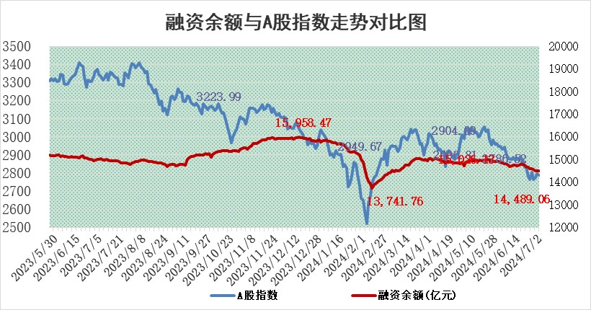
标的证券 | 融资融券余额（亿元） | 融资余额（亿元） | 融券余额（亿元） | 融资买入额（亿元） | 融资融券规模变化（亿元） | 融资余额增幅(‰) | 融券余额增幅(%)
统计数据 | 14,819.89 | 14,489.06 | 320.36 | 496.69 | 8.80 | 0.59 | 0.10

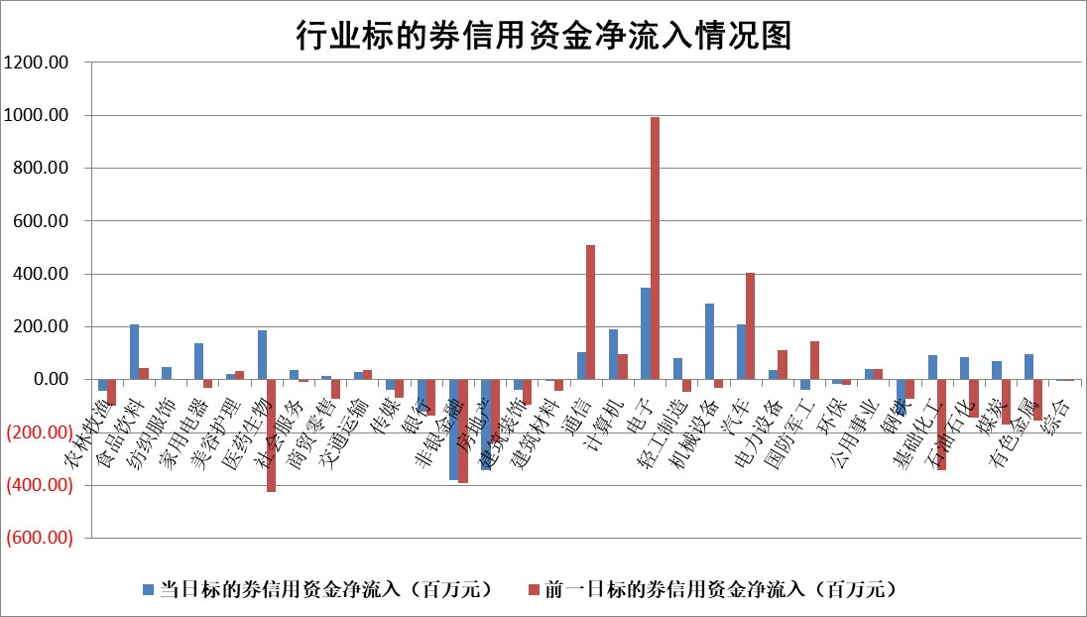

 |  |  |  |  |  |  |  | 2

 |  |  |  |  |  |  |  | 5
标的基金代码 | 标的基金简称 | 融资余额/市值(%) | 融资余额增幅(%) | 融资买入额/成交金额(%) | （融资余额净增额-融券余额净增额）/市值(‱) | 融券余额降幅(%) | ABS[（融资余额净增额-融券余额净增额）/市值净增额-1](%)
159902 | 华夏中小板ETF | 1.30 | 0.30 | 0.10 | 0.41 | 0.65 | 100.63
159915 | 易方达创业板ETF | 2.26 | 0.87 | 124209.56 | 1.87 | -2.64 | 101.80
159919 | 嘉实沪深300ETF | 0.65 | -0.54 | 4.39 | -0.39 | -1.01 | 97.18
159920 | 华夏恒生ETF | 40.65 | -0.10 | 12.12 | -4.18 | 0.18 | 77.37
159922 | 嘉实中证500ETF | 0.42 | 1.75 | 5.23 | -5.21 | -5.94 | 94.59
159925 | 南方沪深300ETF | 0.21 | -1.83 | 1.07 | -0.33 | 0.09 | 96.16
159928 | 消费ETF | 1.12 | -0.19 | 0.84 | -0.43 | -12.06 | 101.11
159934 | 易方达黄金ETF | 85.43 | -0.03 | 0.27 | -2.42 | 0.00 | 115.86
159939 | 全指信息技术ETF | 0.82 | -2.35 | 13.15 | -1.96 | 0.00 | 98.45
159940 | 全指金融地产ETF | 0.13 | -8.90 | 0.00 | -1.25 | 0.00 | 102.28
159995 | 半导体芯片ETF | 2.44 | 0.62 | 103.36 | 1.85 | 2.30 | 101.02
159997 | 天弘中证电子ETF | 2.11 | -3.09 | 8.21 | -6.71 | 1.60 | 95.87
159998 | 天弘中证计算机主题ETF | 0.59 | -9.79 | 0.02 | -6.34 | 0.62 | 89.80
510050 | 华夏上证50ETF | 3.93 | -1.93 | 144.50 | -8.68 | -42.81 | 88.12
510180 | 华安上证180ETF | 0.46 | -0.21 | 0.59 | -0.16 | -18.17 | 100.76
510880 | 华泰柏瑞红利ETF | 0.29 | -3.97 | 2.94 | -1.09 | 8.04 | 79.11
510900 | 易方达恒生H股ETF | 49.32 | 0.00 | 6.65 | -0.21 | 0.00 | 100.91
511010 | 5年期国债ETF | 6.18 | -0.66 | 0.01 | -4.08 | 0.00 | 145.40
511380 | 可转债及可交换债券ETF | 2.20 | 1.71 | 83.30 | 3.72 | 0.16 | 33.96
512000 | 全指证券ETF | 9.53 | 0.04 | 17.68 | -1.23 | -18.24 | 98.21
512010 | 沪深300医药卫生ETF | 6.87 | -0.95 | 154.70 | -6.44 | 1.14 | 91.76
512070 | 沪深300非银ETF | 2.41 | 1.00 | 131.61 | 2.44 | 1.03 | 83.27
512400 | 南方中证申万有色金属ETF | 1.89 | 1.17 | 1.23 | 3.05 | 3.51 | 102.47
512580 | 广发中证环保产业ETF | 1.29 | -1.08 | 0.07 | -1.37 | 0.80 | 98.21
512660 | 国泰中证军工ETF | 2.66 | 2.51 | 13.58 | 6.48 | -0.14 | 120.27
512800 | 华宝中证银行ETF | 11.63 | -1.08 | 2.40 | -13.46 | -2.83 | 105.29
512980 | 广发中证传媒ETF | 1.83 | -3.75 | 330.62 | -7.23 | -0.93 | 91.69
515030 | 华夏中证新能源汽车ETF | 2.75 | 0.33 | 3.74 | 0.98 | 0.61 | 172.73
515050 | 华夏中证5G通信主题ETF | 0.98 | 1.09 | 9.47 | 1.20 | 1.55 | 101.10
515070 | 华夏中证人工智能ETF | 2.80 | 0.43 | 3.04 | 1.76 | 0.87 | 103.10
标的股票比较指标 |  | 融资余额/流通A股市值(%) | 融资余额增幅(%) | 融资买入额/成交金额(%) | （融资余额净增额-融券余额净增额）/流通A股市值(‱) | 融券余额降幅(%) | ABS[（融资余额净增额-融券余额净增额）/流通A股市值净增额-1](%)
前十名标的个股 |  | 仁东控股 | 中科磁业 | 东峰集团 | 中科磁业 | 圣元环保 | 鸿铭股份
 |  | 金博股份 | 欣灵电气 | 罗普特 | 正强股份 | 睿昂基因 | 远信工业
 |  | 雅博股份 | 阿莱德 | 泛微网络 | 欣灵电气 | 我爱我家 | 金钟股份
 |  | 容百科技 | 正强股份 | 海立股份 | 零点有数 | 恒帅股份 | 久祺股份
 |  | 中研股份 | 心脉医疗 | 海航科技 | 康希通信 | 韶能股份 | 智迪科技
 |  | 纽泰格 | 华明装备 | 航锦科技 | 富士莱 | 金迪克 | 宁德时代
 |  | 东方通 | 零点有数 | 阿莱德 | 阿莱德 | 德美化工 | 天岳先进
 |  | 万得凯 | 捷邦科技 | 包钢股份 | 贝隆精密 | 狄耐克 | 老白干酒
 |  | 盛帮股份 | 深圳瑞捷 | 悦安新材 | 腾亚精工 | 润邦股份 | 天银机电
 |  | 福星股份 | 新特电气 | 喜临门 | 华安鑫创 | 一汽解放 | 浙江荣泰
后十名标的个股 |  | 中银绒业 | 远信工业 | 威创股份 | 远信工业 | 普元信息 | 富士莱
 |  | 锦州港 | 伊戈尔 | 普利制药 | 标榜股份 | 中一科技 | 德方纳米
 |  | 中泰化学 | 三友联众 | 雪峰科技 | 兆日科技 | 哈焊华通 | 红星发展
 |  | 特发信息 | 普冉股份 | 东旭光电 | 飞凯材料 | 索辰科技 | 南矿集团
 |  | 海峡创新 | 星宇股份 | 亚泰集团 | 达嘉维康 | 伟思医疗 | 光大同创
 |  | 傲农生物 | 峰岹科技 | 东旭蓝天 | 金道科技 | 之江生物 | 中金公司
 |  | 超华科技 | 苑东生物 | 中银绒业 | 久祺股份 | 博拓生物 | 博盈特焊 | ;
 |  | 华微电子 | 西部材料 | 锦州港 | 晓程科技 | 兆日科技 | 金鹰重工
 |  | 证通电子 | 美芯晟 | 中泰化学 | 英诺激光 | 可靠股份 | 英力股份
 |  | 爱康科技 | 智翔金泰 | 特发信息 | 美芯晟 | 华神科技 | 崇德科技
说明：1.以上普通交易数据和信用交易数据皆以交易日收盘后数据为基准；2.上述标的证券总数据只计算标的证券市场总数据，不包括从标的证券中调出去标的证券数据，所以与交易所公布的总值略有不同； 3.上述行业采用申万一级行业分类；4.以上标的基金和标的个股中比较的6个指标值中：前5个（从左至右）为正向指标，值越大排名越靠前；第6个为逆向指标，值越小，排名越靠前；5.第6个指标中ABS[]表示求绝对值，其主要用于考量信用资金相对净流入对股价相对净变化的贡献程度；6.数据来源：wind，交易所。

 | 证券代码 | 新增融资余额 | 融资买入额 | 融资买入增幅前10
远大智能 | 002689 | 28175353 | 42268582 | 199%
亚太股份 | 002284 | 21555247 | 34242865 | 82%
赛诺医疗 | 688108 | 72122899 | 101076547 | 78%
湖南发展 | 000722 | 66023557 | 137112987 | 75%
柘中股份 | 002346 | 14584119 | 36845980 | 58%
国城矿业 | 000688 | 24683149 | 48240585 | 54%
兆新股份 | 002256 | 1985058 | 4066269 | 52%
凯美特气 | 002549 | 33806472 | 61340055 | 52%
华昌达 | 300278 | 13474542 | 19303225 | 48%
新华联 | 000620 | 27311937 | 39201759 | 43%

 | 证券代码 | 新增融资余额 | 融资买入额 | 融资买入增幅前10
兔宝宝 | 002043 | 73310337 | 89923983 | 334%
捷昌驱动 | 603583 | 26026415 | 31686727 | 262%
湘财股份 | 600095 | 94196837 | 132280449 | 252%
中谷物流 | 603565 | 49103883 | 60098371 | 234%
中青宝 | 300052 | 24215352 | 31377809 | 98%
顾家家居 | 603816 | 138518545 | 188424210 | 78%
喜临门 | 603008 | 31503289 | 48351944 | 77%
财信发展 | 000838 | 10831830 | 17666790 | 74%
苏州银行 | 002966 | 10578096 | 19143736 | 72%
金诚信 | 603979 | 23858538 | 36098133 | 60%

